Sheet1
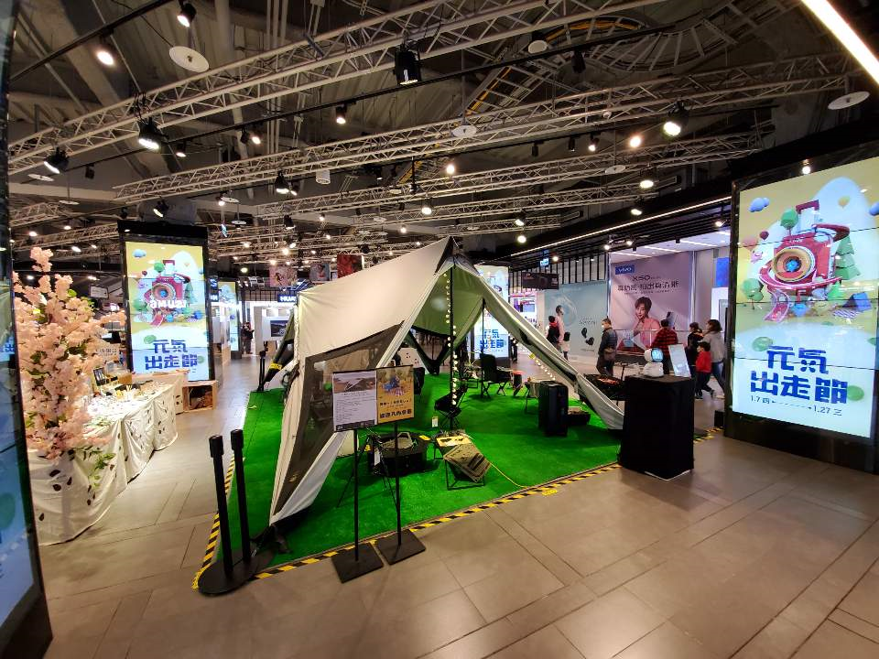
구분 | eslite 시먼 |  | eslite 신이 | 까오슝 | 신트렌드 | 송산문화공원 | 화산크리에이티브 | 비고
 | B1 | 1층 대로변 독립매장 | 4층 |  | 타이베이 | 타이베이 | 타이베이
공간대여(최소월세) | 50,000 | 110,000 | 70,000 |  | 75,000
공간대여(수수료%) | 16% | 18% | 18% |  | 15%
기준 기간 | 월 | 월 | 월 |  | 6/18~6/30
인건비 |  |  |  |  |  |  |  | 100,000,000 | 공간사업자 무상지원
셋업비용 |  |  |  |  |  |  |  | 50,000,000
포스 등 운영비 | 30,000 | 44,000 | 24,000 |  | 11,640 |  |  | 행사지원비?
지원요구사항 |  | frp지원 | frp지원 | frp지원 | frp지원
기타지원사항
합계 | 80,000 | 154,000 | 94,000 | 0 | 86,640
합계(한화) | 3,200,000 | 6,160,000 | 3,760,000 | 0 | 3,465,600

